Blad1
Statistik 2017:3

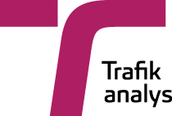

 | Fordon i län och kommuner
 | Vehicles in counties and municipalities

 | Publiceringsdatum: 2017-02-16

 | Kontaktperson:
 | Trafikanalys
 | Anette Myhr
 | tel: 010-414 42 17, e-post:anette.myhr@trafa.se

 | SCB
 | Tina Svahn
 | tel: 010-479 66 26, e-post: tina.svahn@scb.se

 | Innehåll/Content
 | Fordon i trafik efter fordonsslag och kommun vid slutet av år 2016/Vehicles in use by kind of vehicle and municipality at the end of year 2016
 | Personbilar i trafik efter kommun och ägande m.m. vid slutet av år 2016/Passenger cars in use in municipalities and by ownership etc at the end of year 2016
 | Personbilar i trafik efter kommun och drivmedel vid slutet av år 2016/Passenger cars in use by municipality and type of fuel at the end of year 2016
 | Nyregistrerade personbilar efter kommun och drivmedel under år 2016/New registrations of passenger cars by municipality and type of fuel during year 2016

